图表
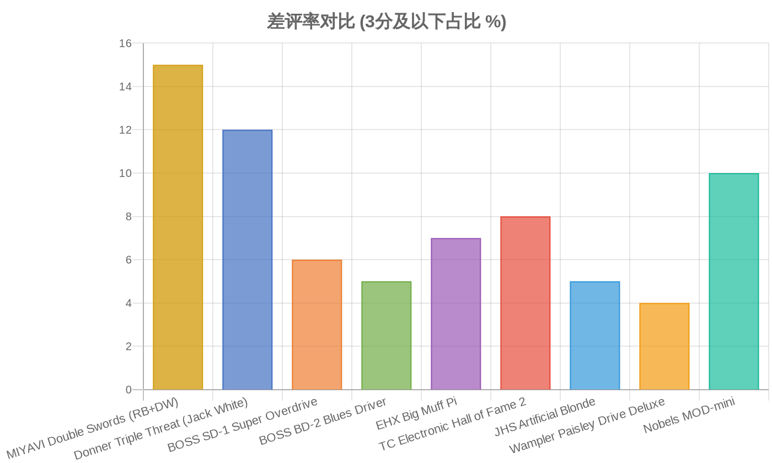
图表分析：MIYAVI × Donner Double Swords 3-in-1 效果器

▌多维度雷达对比
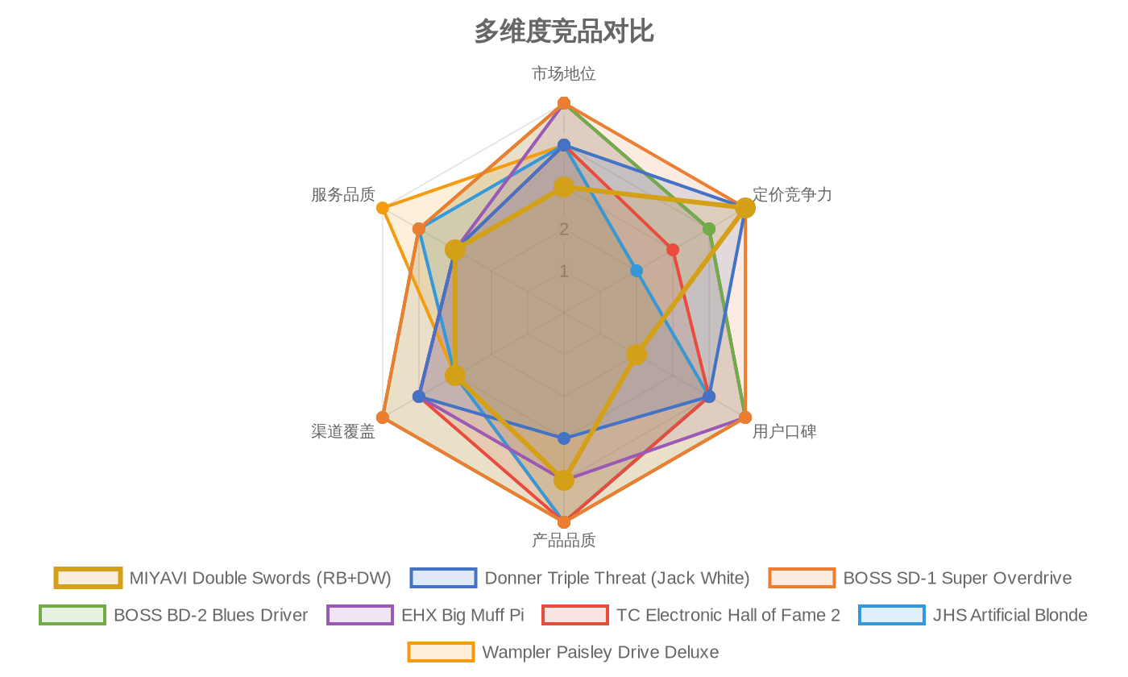

▌用户评分对比
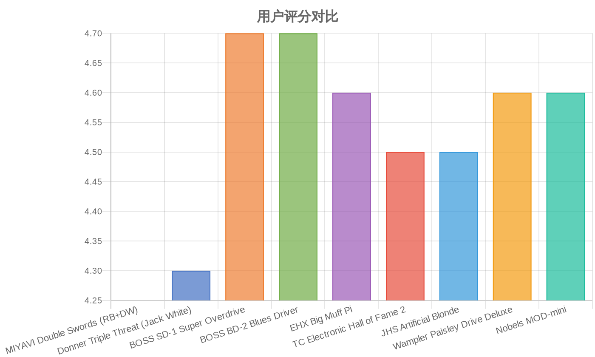

▌价格对比
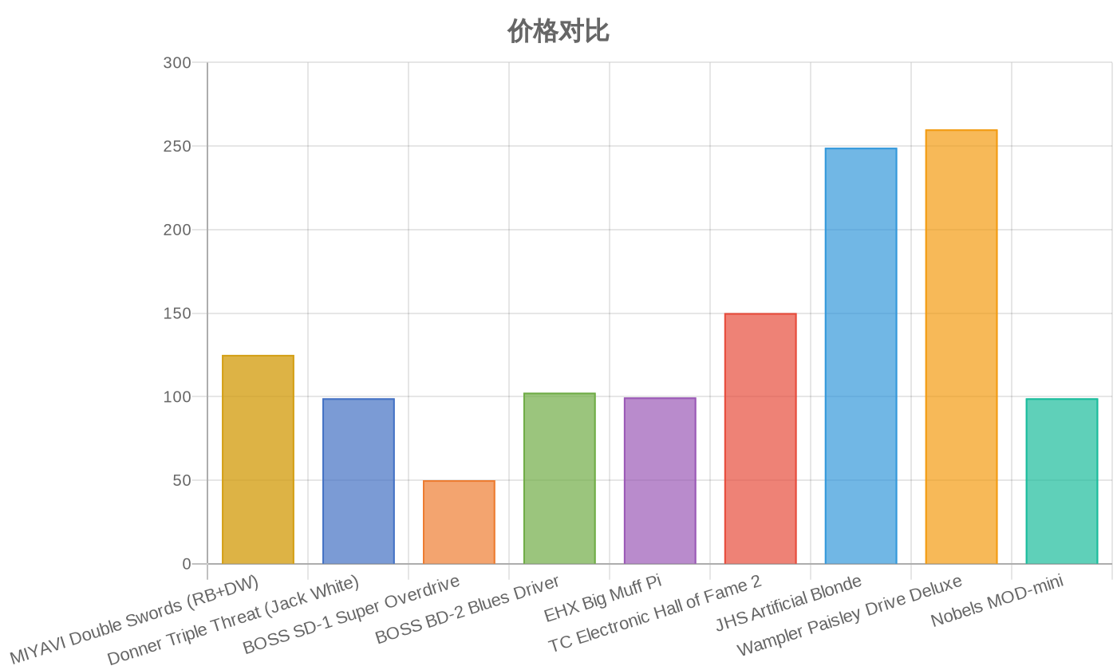

▌价格-评分气泡矩阵
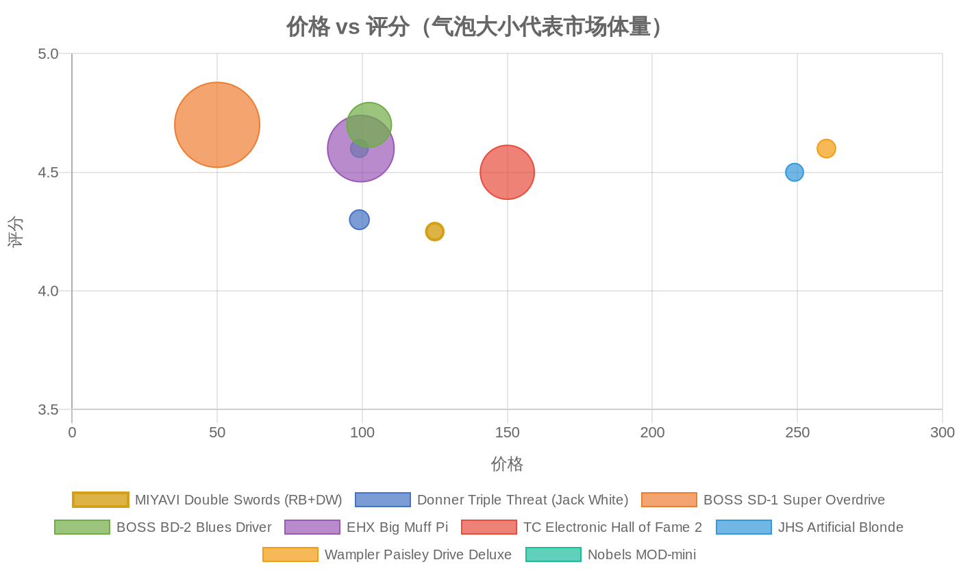

▌差评率对比

